상품제안서
베이스어스 7 in 1 허브 맥세이프 무선 충전 USB C타입 멀티 포트 HDMI HUB 3.2 맥프로2 | 상품코드: F31556

 |  |  |  |  |  |  | 02-412-0044 | www.easy1.co.kr
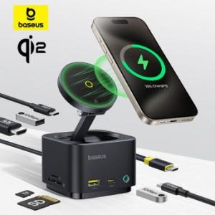

【상세/제작정보】

【인쇄/포장옵션】 | 레이저 / 포장지포장

【공급단가】 | 수량 | 30~ | 50~ | 100~ | 300~ | 500~
*VAT별도 | 단가 | 63,750원 | 62,730원 | 61,200원 | 59,670원 | 58,650원

【상품 URL】 | https://dev.easy1.co.kr:443/src/goods_detail.php?gdno=31556

